表格_1
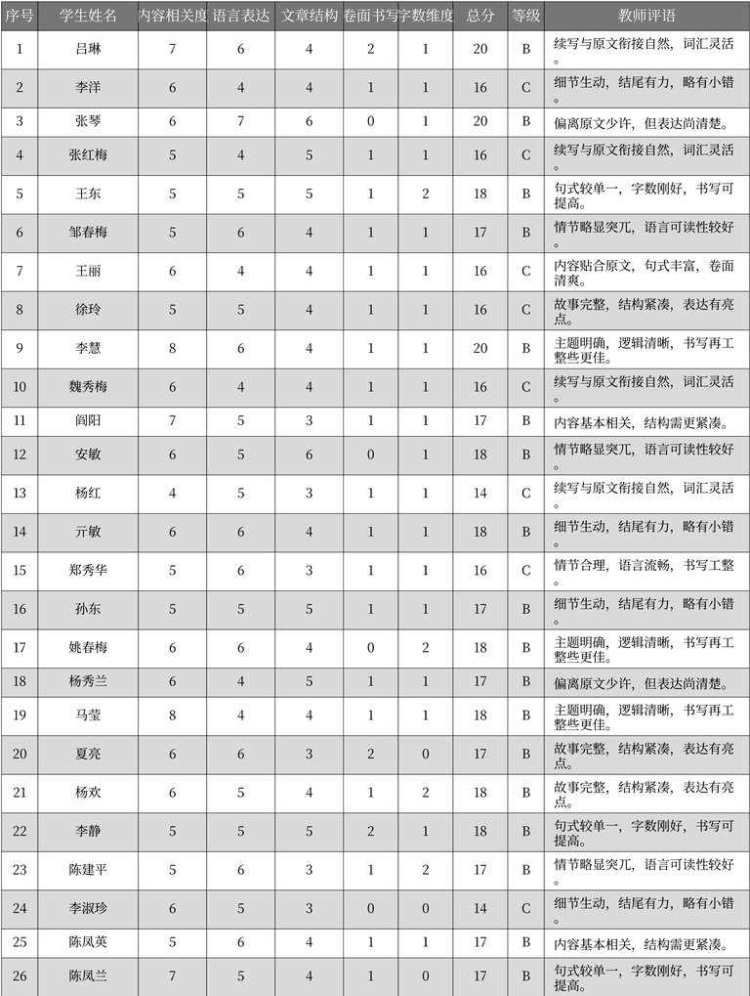
序号 | 学生姓名 | 内容相关度 | 语言表达 | 文章结构 | 卷面书写 | 字数维度 | 总分 | 等级 | 教师评语 | 表格名
1 | 吕琳 | 7 | 6 | 4 | 2 | 1 | 20 | B | 续写与原文衔接自然,词汇灵活 | 作文评分记录
2 | 李洋 | 6 | 4 | 4 | 1 | 1 | 16 | C | 细节生动,结尾有力,略有小错。 | 作文评分记录
3 | 张琴 | 6 | 7 | 6 | 0 | 1 | 20 | B | 偏离原文少许,但表达尚清楚 | 作文评分记录
4 | 张红梅 | 5 | 4 | 5 | 1 | 1 | 16 | C | 续写与原文衔接自然,词汇灵活。 | 作文评分记录
5 | 王东 | 5 | 5 | 5 | 1 | 2 | 18 | B | 句式较单一,字数刚好,书写可提高。 | 作文评分记录
6 | 邹春梅 | 5 | 6 | 4 | 1 | 1 | 17 | B | 情节略显突兀,语言可读性较好。 | 作文评分记录
7 | 王丽 | 6 | 4 | 4 | 1 | 1 | 16 | C | 内容贴合原文,句式丰富,卷面清爽。 | 作文评分记录
8 | 徐玲 | 5 | 5 | 4 | 1 | 1 | 16 | C | 故事完整,结构紧凑,表达有亮点。 | 作文评分记录
9 | 李慧 | 8 | 6 | 4 | 1 | 1 | 20 | B | 主题明确,逻辑清晰,书写再工整些更佳。 | 作文评分记录
10 | 魏秀梅 | 6 | 4 | 4 | 1 | 1 | 16 | C | 续写与原文衔接自然,词汇灵活。 | 作文评分记录
11 | 阎阳 | 7 | 5 | 3 | 1 | 1 | 17 | B | 内容基本相关,结构需更紧凑。 | 作文评分记录
12 | 安敏 | 6 | 5 | 6 | 0 | 1 | 18 | B | 情节略显突兀,语言可读性较好。 | 作文评分记录
13 | 杨红 | 4 | 5 | 3 | 1 | 1 | 14 | C | 续写与原文衔接自然,词汇灵活。 | 作文评分记录
14 | 亓敏 | 6 | 6 | 4 | 1 | 1 | 18 | B | 细节生动,结尾有力,略有小错。 | 作文评分记录
15 | 郑秀华 | 5 | 6 | 3 | 1 | 1 | 16 | C | 情节合理,语言流畅,书写工整。 | 作文评分记录
16 | 孙东 | 5 | 5 | 5 | 1 | 1 | 17 | B | 细节生动,结尾有力,略有小错。 | 作文评分记录
17 | 姚春梅 | 6 | 6 | 4 | 0 | 2 | 18 | B | 主题明确,逻辑清晰,书写再工整些更佳。 | 作文评分记录
18 | 杨秀兰 | 6 | 4 | 5 | 1 | 1 | 17 | B | 偏离原文少许,但表达尚清楚。 | 作文评分记录
19 | 马莹 | 8 | 4 | 4 | 1 | 1 | 18 | B | 主题明确,逻辑清晰,书写再工整些更佳。 | 作文评分记录
20 | 夏亮 | 6 | 6 | 3 | 2 | 0 | 17 | B | 故事完整,结构紧凑,表达有亮点。 | 作文评分记录
21 | 杨欢 | 6 | 5 | 4 | 1 | 2 | 18 | B | 故事完整,结构紧凑,表达有亮点。 | 作文评分记录
22 | 李静 | 5 | 5 | 5 | 2 | 1 | 18 | B | 句式较单一,字数刚好,书写可提高。 | 作文评分记录
23 | 陈建平 | 5 | 6 | 3 | 1 | 2 | 17 | B | 情节略显突兀,语言可读性较好。 | 作文评分记录
24 | 李淑珍 | 6 | 5 | 3 | 0 | 0 | 14 | C | 细节生动,结尾有力,略有小错。 | 作文评分记录
25 | 陈凤英 | 5 | 6 | 4 | 1 | 1 | 17 | B | 内容基本相关,结构需更紧凑。 | 作文评分记录
26 | 陈凤兰 | 7 | 5 | 4 | 1 | 0 | 17 | B | 句式较单一,字数刚好,书写可提高。 | 作文评分记录

表格_2
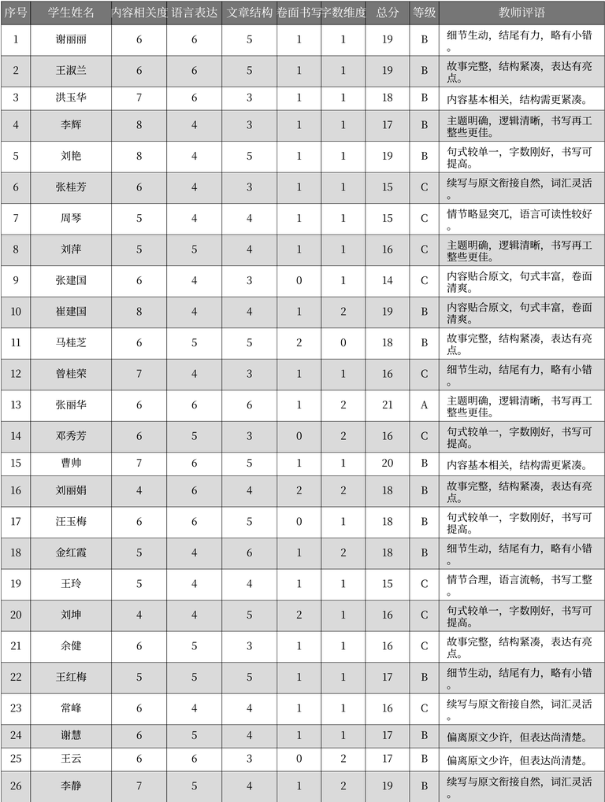
序号 | 学生姓名 | 内容相关度 | 语言表达 | 文章结构 | 卷面书写 | 字数维度 | 总分 | 等级 | 教师评语 | 表格名
1 | 谢丽丽 | 6 | 6 | 5 | 1 | 1 | 19 | B | 细节生动，结尾有力，略有小错。 | 作文评分记录
2 | 王淑兰 | 6 | 6 | 5 | 1 | 1 | 19 | B | 故事完整，结构紧凑，表达有亮点。 | 作文评分记录
3 | 洪玉华 | 7 | 6 | 3 | 1 | 1 | 18 | B | 内容基本相关，结构需更紧凑。 | 作文评分记录
4 | 李辉 | 8 | 4 | 3 | 1 | 1 | 17 | B | 主题明确，逻辑清晰，书写再工整些更佳。 | 作文评分记录
5 | 刘艳 | 8 | 4 | 5 | 1 | 1 | 19 | B | 句式较单一，字数刚好，书写可提高。 | 作文评分记录
6 | 张桂芳 | 6 | 4 | 3 | 1 | 1 | 15 | C | 续写与原文衔接自然，词汇灵活。 | 作文评分记录
7 | 周琴 | 5 | 4 | 4 | 1 | 1 | 15 | C | 情节略显突兀，语言可读性较好。 | 作文评分记录
8 | 刘萍 | 5 | 5 | 4 | 1 | 1 | 16 | C | 主题明确，逻辑清晰，书写再工整些更佳。 | 作文评分记录
9 | 张建国 | 6 | 4 | 3 | 0 | 1 | 14 | C | 内容贴合原文，句式丰富，卷面清爽。 | 作文评分记录
10 | 崔建国 | 8 | 4 | 4 | 1 | 2 | 19 | B | 内容贴合原文，句式丰富，卷面清爽。 | 作文评分记录
11 | 马桂芝 | 6 | 5 | 5 | 2 | 0 | 18 | B | 故事完整，结构紧凑，表达有亮点。 | 作文评分记录
12 | 曾桂荣 | 7 | 4 | 3 | 1 | 1 | 16 | C | 细节生动，结尾有力，略有小错。 | 作文评分记录
13 | 张丽华 | 6 | 6 | 6 | 1 | 2 | 21 | A | 主题明确，逻辑清晰，书写再工整些更佳。 | 作文评分记录
14 | 邓秀芳 | 6 | 5 | 3 | 0 | 2 | 16 | C | 句式较单一，字数刚好，书写可提高。 | 作文评分记录
15 | 曹帅 | 7 | 6 | 5 | 1 | 1 | 20 | B | 内容基本相关，结构需更紧凑。 | 作文评分记录
16 | 刘丽娟 | 4 | 6 | 4 | 2 | 2 | 18 | B | 故事完整，结构紧凑，表达有亮点。 | 作文评分记录
17 | 汪玉梅 | 6 | 6 | 5 | 0 | 1 | 18 | B | 句式较单一，字数刚好，书写可提高。 | 作文评分记录
18 | 金红霞 | 5 | 4 | 6 | 1 | 2 | 18 | B | 细节生动，结尾有力，略有小错。 | 作文评分记录
19 | 王玲 | 5 | 4 | 4 | 1 | 1 | 15 | C | 情节合理，语言流畅，书写工整。 | 作文评分记录
20 | 刘坤 | 4 | 4 | 5 | 2 | 1 | 16 | C | 句式较单一，字数刚好，书写可提高。 | 作文评分记录
21 | 余健 | 6 | 5 | 3 | 1 | 1 | 16 | C | 故事完整，结构紧凑，表达有亮点。 | 作文评分记录
22 | 王红梅 | 5 | 5 | 5 | 1 | 1 | 17 | B | 细节生动，结尾有力，略有小错。 | 作文评分记录
23 | 常峰 | 6 | 4 | 4 | 1 | 1 | 16 | C | 续写与原文衔接自然，词汇灵活。 | 作文评分记录
24 | 谢慧 | 6 | 5 | 4 | 1 | 1 | 17 | B | 偏离原文少许，但表达尚清楚。 | 作文评分记录
25 | 王云 | 6 | 6 | 3 | 0 | 2 | 17 | B | 偏离原文少许，但表达尚清楚。 | 作文评分记录
26 | 李静 | 7 | 5 | 4 | 1 | 2 | 19 | B | 续写与原文衔接自然，词汇灵活。 | 作文评分记录

